Loss e Accuracy
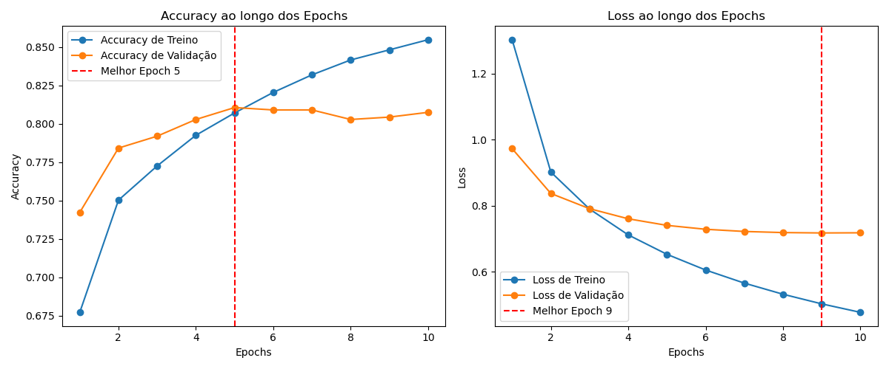

Matriz Confusão
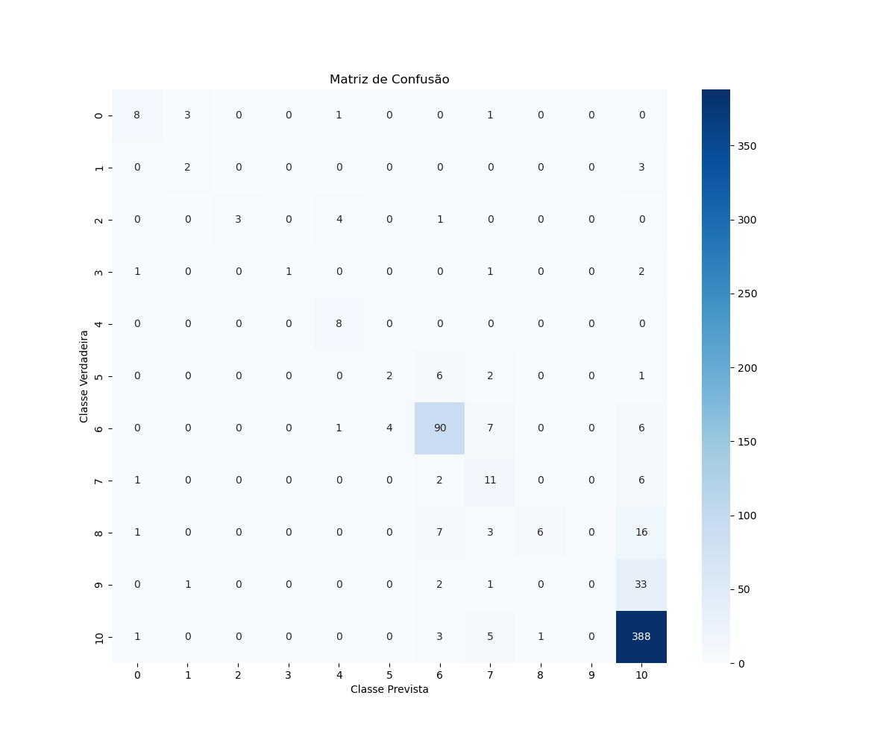

Accuracy
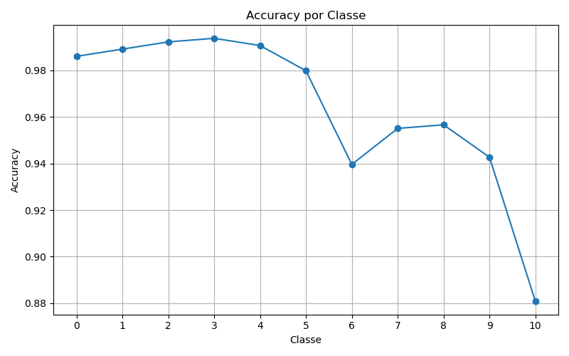

Precision
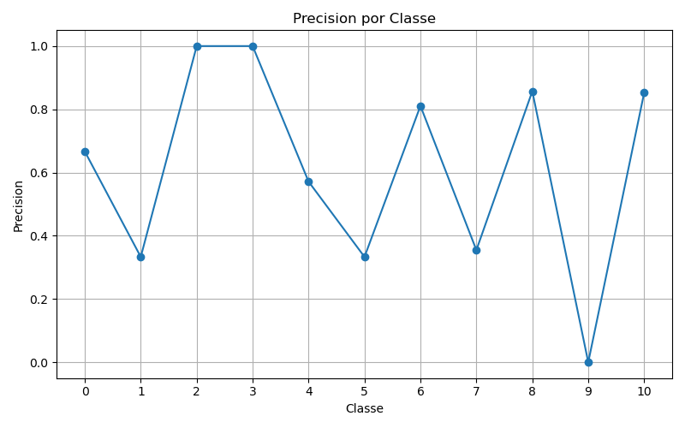

Recall
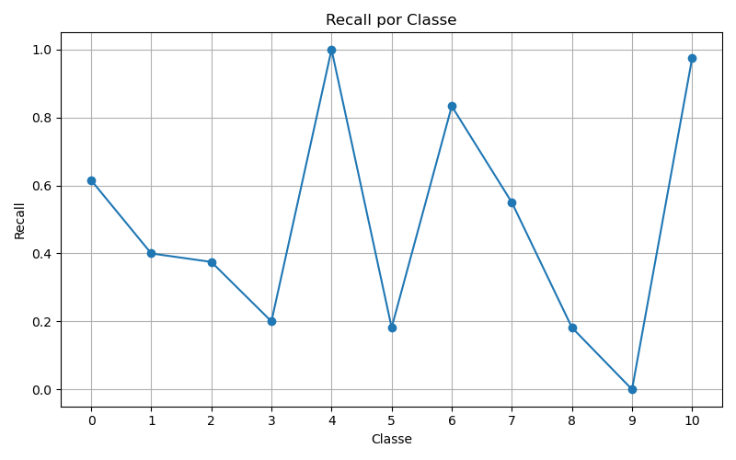

F1
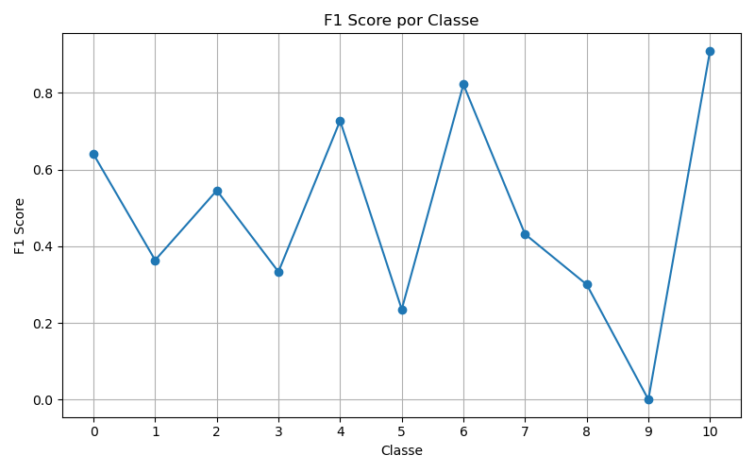

ROC
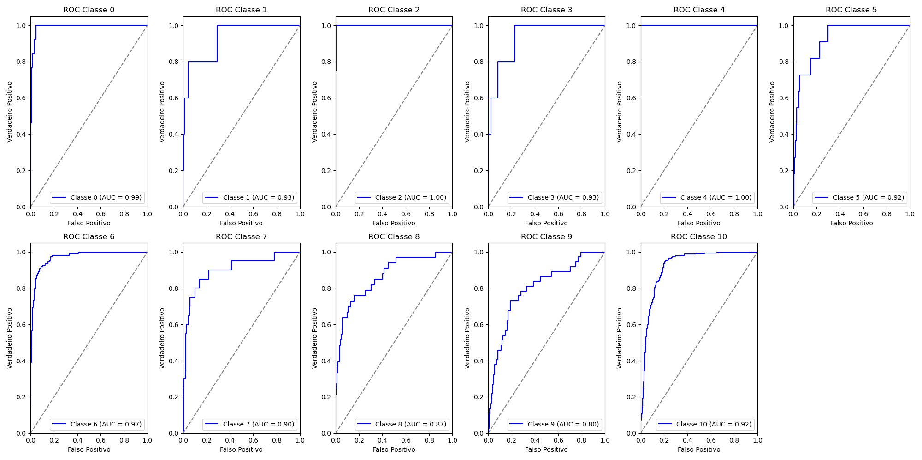
Classe | AUC
0 | 0.99
1 | 0.93
2 | 1
3 | 0.93
4 | 1
5 | 0.92
6 | 0.97
7 | 0.9
8 | 0.87
9 | 0.8
10 | 0.92
 | 9

